КП бюджетный вариант
 |  |  |  |  |  | УДАЧИ ВАМ И ВАШЕМУ БИЗНЕСУ!!!!!!

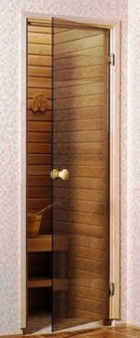

 |  | Коммерческое предложение |  |  |  | № |  |  | Дата: | 2019-04-18

 |  |  |  | Поставщик: | ИП Степанов В. Н. /_____________ /

 | Объект в: | г. |  | Покупатель: |  |  |  |  | /_____________ /

 | Дверь в парную в проем 1900х700мм

- | Стекло закалённое бесцветное 6 мм

 | Перечень изделий из стекла |  |  | габаритные размеры ¹ |  | артикул | кол-во | ед. изм. | цена за ед. | сумма
 | Панель дверная |  |  | 1840мм | 600мм | Бк | 1 | шт. | 1,880.00р. | 1,880.00р.
 | Итого: |  |  |  |  |  |  |  |  | 1,880.00р.
 | ¹Фактические размеры изделий для производства указаны в КД (конструкторской документации).

- | Фурнитура
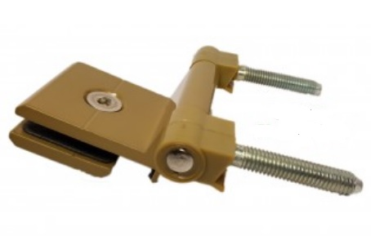
 | Наименование |  |  |  | отделка * | артикул | кол-во | ед. изм. | цена за ед. | сумма
 | Коробка Липа 2 сорт |  |  |  |  |  | 1 | компл. | 1,250.00р. | 1,250.00р.
 | Петля |  |  |  | краска | 48 | 2 | шт. | 220.00р. | 440.00р.
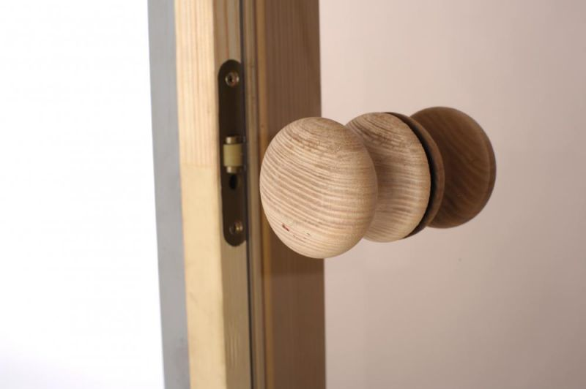
 | Ручка шар береза |  |  |  |  |  | 1 | компл. | 200.00р. | 200.00р.
 | Фиксатор роликовый |  |  |  |  |  | 1 | шт. | 200.00р. | 200.00р.
 | Итого: |  |  |  |  |  |  |  |  | 2,090.00р.

- | Дополнительные услуги

 | Наименование |  |  |  |  |  | кол-во | ед. изм. | цена за ед. | сумма
 | Замеры ² |  |  |  |  |  | 0 | шт. | 500.00р. | 0.00р.
 | Изготовления образца (цветопроба) |  |  |  |  |  | 0 | шт. | 500.00р. | 0.00р.
 | Подготовка конструкторской документации (КД) для производства |  |  |  |  |  | 0 | % | 3,970.00р. | 0.00р.
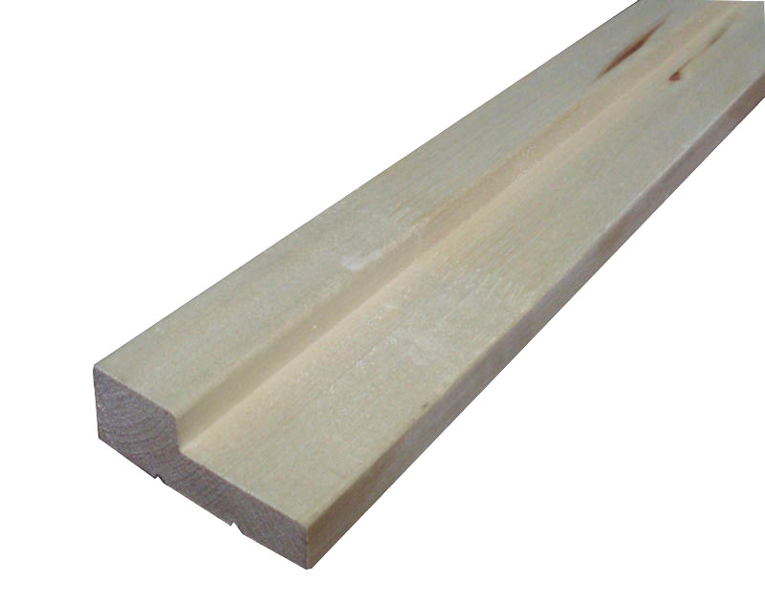
 | Подъём на этаж |  |  |  |  |  | 0 | этаж | 100.00р. | 0.00р.
 | Монтаж ³ |  |  |  |  |  | 0 | шт. | 3,000.00р. | 0.00р.
 | Доставка до | г. | УПАКОВКА В КАРТОН |  |  |  | 0 | шт. | 1,000.00р. | 0.00р.
 | Итого: |  |  |  |  |  |  |  |  | 0.00р.

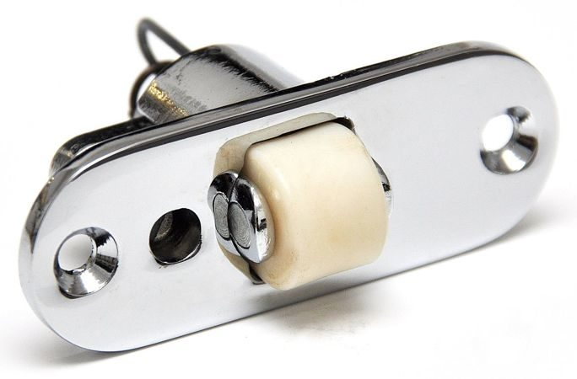
 | Отделка: PSS - полированная нержавеющая сталь, SSS - матовая нержавеющая сталь, PC - полированный хром, SC - матовый хром, AL (анод.) - алюминий анодированный, Пласт. - пластик, Алюм. - сырой алюминий.
 | Отделки PSS - полированная нержавеющая сталь, SSS - матовая нержавеющая сталь, PC - полированный хром, SC - матовый хром в зависимости от наличия на складе поставщик может заменить между собой без согласования с покупателем

 | ²Оплачивается на месте, при замерах.
 | ³Оплачивается на месте, перед монтажом.
 | ⁴Оплачивается покупателем самостоятельно, при получении заказа в транспортной компании. Сумма указана справочно.

 | Покупатель гарантирует отсутствие любых коммуникаций (тёплых полов, водопроводов, канализации,
 | электропроводки, систем сигнализации, вентиляции и т.д) в месте крепления Товара (конструкции).
 | Работы по устраненю повреждений выполняет Покупатель.
 | Или (по отдельной договорённости) Поставщик за дополнительную плату .

 | ИТОГО ПО СМЕТЕ: |  |  |  |  |  |  | 3,970.00р.

 | Порядок оплаты:
 | Предоплата - 100% |  |  |  |  |  |  | 3,970.00р.

 | «Условия Договора размещённые на сайте http://www.promsteklo.com/user/dogovor-oferta-promsteklo.pdf мною прочитаны полностью,
 | все условия Договора мне понятны, со всеми условиями Договора я согласен»
 | Подтверждаю своё согласие со всеми условиями Договора путём оплаты данного коммерческого предложения
 | Все товары, изготовленные и реализованные по даннонму коммерческому предложению имеют индивидуально определённые свойства.

 | Срок исполнения заказа, согласно общестроительного графика производства работ:
 | (после предварительной оплаты, согласования КД и подписания договора)
 | Срок исполнения заказа актуален в течении 7 рабочих дней после выставления комерческого предложения или заключения договора, при оплате заказа позднее или не подписании договора указанного срока сроки могут изменяться.
 | Суммы актуальны в течении 3 рабочих дней после выставления комерческого предложения или заключения договора, при оплате заказа позднее указанного срока суммы могут изменяться.
 | Для частных лиц уведомление Поставщика Покупателем об оплате заказа на эл. почту kd@promsteklo.com ОБЯЗАТЕЛЬНО. При невыполнении данного условия сроки изготовления будут пересмотрены в одностороннем порядке.

 | Срок исполнения заказа, согласно общестроительного графика производства работ:
 | (после предварительной оплаты и согласования КД)

 | Проектирование |  |  |  |  |  |  | 0 раб. дней
 | Производство |  |  |  |  |  |  | 0 раб. дней
 | Доставка до | г. |  |  |  |  |  | 0 раб. дней
 | Доставка по | г. |  |  |  |  |  | 0 раб. дней
 | Монтаж |  |  |  |  |  |  | 0 раб. дней
 | ИТОГО: |  |  |  |  |  |  | 0 раб. дней

 | В цену включены:
 | упаковка для доставки через ТК (транспортную компанию) деревянная обрешётка.
 | упаковка обеспечивающая доставку без потерь собственным транспортом поставщика
 | доставка до склада ТК в г. Миасс

 | Для правильного оформления заявки Покупателю после согласования цены, комплектации и сроков необходимо заполнить форму ниже и переслать данный файл менеджерам ООО ПРОМСТЕКЛО.

1. | С ценой, комплектацией и сроками согласен /____________________ /
2. | Прошу доставить товар транспортной компанией "Кашалот" или _________________________ (Покупатель предупреждён и согласен с тем, что Товар будет принят и проверен внутри тары Покупателем на территории транспортной компании в присутствии представителя транспортной компании в соотвествии с правилами приёмки, размещёнными на сайте http://www.promsteklo.com/user/pravila-priyoma-tovara-v-tk.pdf
3. | Для дверей: открывание правое (петли справа) или левое (петли слева) _______________________________
4. | Для дверей из матового стекла: шершавая сторона спереди или сзади ________________________________
5. | Для дверей из матово-тонированного триплекса: шершавая сторона спереди или сзади _________________
6. | Для заказа изделий с рисунком: указать обязательно позиционирование рисунка ________________________

 | С уважением,
 | Исполнитель Степанов Вячеслав |  |  |  |  | 8 (3513) 55-98-25, 55-98-07, 57-80-07.

